获取所有股票列表
数据源：
 | 通达信客户端，A股-选项-数据导出
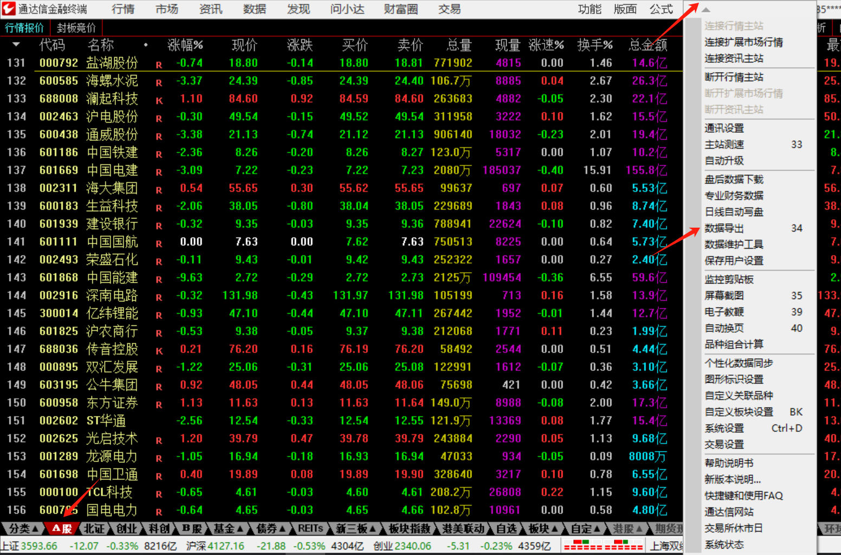
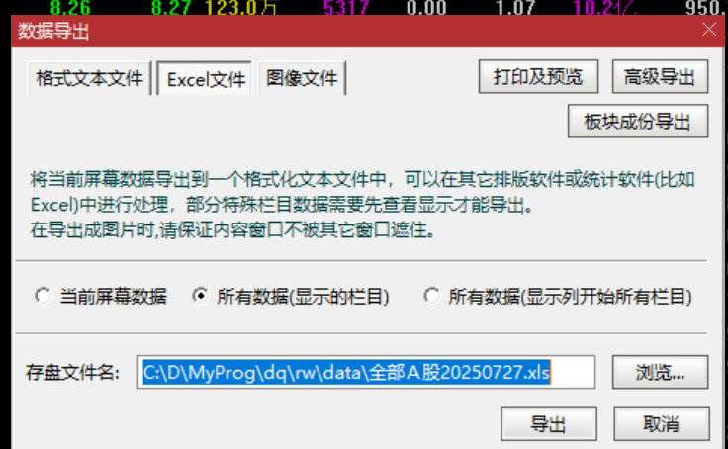

本地文件
 | 放到路径 ./rw/data/stocklist.xlsx
 | 注意：导出的文件需要复制内容到新xlsx中

设计
 | DataProvider从本地文件中抽取ID和名字

开发
更新
 | 1.bj证券83 87 92前缀已经支持
 | 2.全更新时候根据最新更新日期决定单个股票是否访问网络，这样可以在更新中断时候不至于从头再来

tests
测试包
DataEngine
数据推送引擎

tools
可执行工具集
DataProvider
基础数据提供

WebStock
网络数据
Model
通用模型定义
Common
基础库

